엔티티 관계 모형 설계서
► Navigation

 | T8 | 엔티티 관계 모형 설계서

 | 시스템명 |  | MC |  | 서브시스템명
 | 단계명 |  | 설계 |  | 작성일자 | 2017-09-26 |  |  |  |  | 작성자 | 오수빈

 | 1. 엔티티 관계도(ERD)
 | ERD ID |  | APTPartner_ERD_001 |  | ERD 명 | APTPartner 전체 ERD

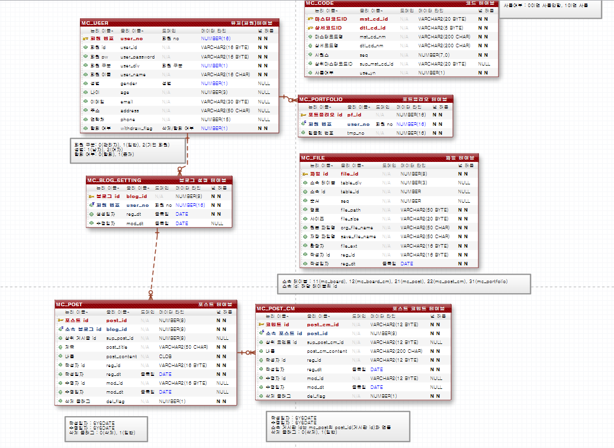

 | 2. 엔티티 명세서
 | 테이블 ID |  | MC_Table_001 |  |  |  | 테이블 명 |  | MC_USER
 | 데이터베이스명 |  | SIST |  |  |  | TS명
 | 테이블 설명 |  | 회원을 관리하는 테이블
 | 초기건수 |  | 증가량(일) | 보관주기 | 최대건수 | 용량 |  | 비고
 | 0 |  | - | 영구 | 3000
 | 컬럼명 |  | 컬럼ID | 타입 및 길이 | NOT NULL | PK |  | FK |  | 기본값 |  | 제약조건
 | 회원 번호(PK) |  | user_no | NUMBER(16) | NOT NULL | Y |  | N
 | 회원 id |  | user_id | VARCHAR2(16 BYTE) | NOT NULL | N |  | N
 | 회원 pw |  | user_password | VARCHAR2(16 BYTE) | NOT NULL | N |  | N
 | 회원 구분 |  | user_div | NUMBER(1) | NOT NULL | N |  | N |  |  |  | 0(관리자), 1(일반), 2(기업회원)
 | 회원 이름 |  | user_name | VARCHAR2(16 CHAR) | NOT NULL | N |  | N
 | 성별 |  | gender | NUMBER(1) | NULL | N |  | N |  |  |  | 1(남자), 2(여자)
 | 나이 |  | age | NUMBER(3) | NULL | N |  | N
 | 이메일 |  | email | VARCHAR2(30 BYTE) | NULL | N |  | N
 | 주소 |  | address | VARCHAR2(50 CHAR) | NULL | N |  | N
 | 연락처 |  | phone | NUMBER(15) | NULL | N |  | N
 | 탈퇴 여부 |  | withdraw_flag | NUMBER(1) | NOT NULL | N |  | N |  |  |  | 0(탈퇴), 1(존재)

 | 테이블 ID |  | MC_Table_002 |  |  |  | 테이블 명 |  | MC_POST
 | 데이터베이스명 |  | SIST |  |  |  | TS명
 | 테이블 설명 |  | 블로그 포스팅 테이블
 | 초기건수 |  | 증가량(일) | 보관주기 | 최대건수 | 용량 |  | 비고
 | 0 |  | - | 영구 | 3000
 | 컬럼명 |  | 컬럼ID | 타입 및 길이 | NOT NULL | PK |  | FK |  | 기본값 |  | 제약조건
 | 포스트 id |  | post_id | NUMBER(8) | NOT NULL | Y |  | N
 | 소속 블로그 id |  | blog_id | NUMBER(8) | NOT NULL | N |  | Y
 | 상위 게시글 id |  | sup_post_id | NUMBER(8) | NULL | N |  | N
 | 제목 |  | post_title | VARCHAR2(50 CHAR) | NOT NULL | N |  | N
 | 내용 |  | post_content | CLOB | NOT NULL | N |  | N
 | 작성자 id |  | reg_id | VARCHAR2(16 BYTE) | NOT NULL | N |  | N
 | 작성일자 |  | reg_dt | DATE | NOT NULL | N |  | N |  | SYSDATE
 | 수정자 id |  | mod_id | VARCHAR2(16 BYTE) | NULL | N |  | N
 | 수정일자 |  | mod_dt | DATE | NULL | N |  | N |  | SYSDATE
 | 삭제 플래그 |  | del_flag | NUMBER(1) | NOT NULL | N |  | N |  |  |  | 0(삭제), 1(일반)

 | 테이블 ID |  | MC_Table_003 |  |  |  | 테이블 명 |  | MC_POST_CM
 | 데이터베이스명 |  | SIST |  |  |  | TS명
 | 테이블 설명 |  | 블로그 포스팅 댓글 테이블
 | 초기건수 |  | 증가량(일) | 보관주기 | 최대건수 | 용량 |  | 비고
 | 0 |  | - | 영구 | 3000
 | 컬럼명 |  | 컬럼ID | 타입 및 길이 | NOT NULL | PK |  | FK |  | 기본값 |  | 제약조건
 | 코멘트 id(PK) |  | post_cm_id(PK) | VARCHAR2(12 BYTE) | NOT NULL | Y |  | N
 | 소속 포스트 id(FK) |  | post_id(FK) | NUMBER(8) | NOT NULL | N |  | Y
 | 상위 코멘트 id |  | sup_post_cm_id | VARCHAR2(12 BYTE) | NULL | N |  | N
 | 내용 |  | post_cm_content | VARCHAR2(200 CHAR) | NOT NULL | N |  | N
 | 작성자 id |  | reg_id | VARCHAR2(12 BYTE) | NOT NULL | N |  | N
 | 작성일자 |  | reg_dt | DATE | NOT NULL | N |  | N |  | SYSDATE
 | 수정자 id |  | mod_id | VARCHAR2(12 BYTE) | NULL | N |  | N
 | 수정일자 |  | mod_dt | DATE | NULL | N |  | N |  | SYSDATE
 | 삭제 플래그 |  | del_flag | NUMBER(1) | NOT NULL | N |  | N |  | 0(삭제), 1(일반)

 | 테이블 ID |  | MC_Table_004 |  |  |  | 테이블 명 |  | MC_FILE
 | 데이터베이스명 |  | SIST |  |  |  | TS명
 | 테이블 설명 |  | 파일 테이블
 | 초기건수 |  | 증가량(일) | 보관주기 | 최대건수 | 용량 |  | 비고
 | 0 |  | - | 영구 | 3000
 | 컬럼명 |  | 컬럼ID | 타입 및 길이 | NOT NULL | PK |  | FK |  | 기본값 |  | 제약조건
 | 파일 id(PK) |  | file_id(PK) | NUMBER(8) | NOT NULL | Y |  | N
 | 소속 테이블 |  | table_div | NUMBER(3) | NULL | N |  | N |  |  |  | 11(mc_board), 12(mc_board_cm), 21(mc_post), 22(mc_post_cm), 31(mc_portfolio)
 | 소속 id |  | table_id | NUMBER | NULL | N |  | N |  |  |  | 해당 테이블의 id
 | 순서 |  | seq | NUMBER | NULL | N |  | N
 | 경로 |  | file_path | VARCHAR2(50 BYTE) | NOT NULL | N |  | N
 | 사이즈 |  | file_size | VARCHAR2(20 BYTE) | NOT NULL | N |  | N
 | 원본 파일명 |  | org_file_name | VARCHAR2(50 CHAR) | NOT NULL | N |  | N
 | 저장 파일명 |  | save_file_name | VARCHAR2(50 CHAR) | NOT NULL | N |  | N
 | 확장자 |  | file_ext | VARCHAR2(16 BYTE) | NOT NULL | N |  | N
 | 작성자 id |  | reg_id | VARCHAR2(16 BYTE) | NOT NULL | N |  | N
 | 작성일자 |  | reg_dt | DATE | NOT NULL | N |  | N

 | 테이블 ID |  | MC_Table_005 |  |  |  | 테이블 명 |  | MC_PORTFOLIO
 | 데이터베이스명 |  | SIST |  |  |  | TS명
 | 테이블 설명 |  | 포트폴리오 템플릿 테이블
 | 초기건수 |  | 증가량(일) | 보관주기 | 최대건수 | 용량 |  | 비고
 | 0 |  | - | 영구 | 3000
 | 컬럼명 |  | 컬럼ID | 타입 및 길이 | NOT NULL | PK |  | FK |  | 기본값 |  | 제약조건
 | 포트폴리오 id(PK) |  | pf_id(PK) | pf_id(PK) | NOT NULL | Y |  | N
 | 회원 번호(FK) |  | user_no(FK) | user_no(FK) | NOT NULL | N |  | Y
 | 템플릿 번호 |  | tmp_no | tmp_no | NOT NULL | N |  | N

 | 테이블 ID |  | MC_Table_006 |  |  |  | 테이블 명 |  | MC_BLOG_SETTING
 | 데이터베이스명 |  | SIST |  |  |  | TS명
 | 테이블 설명 |  | 블로그 셋팅값 테이블
 | 초기건수 |  | 증가량(일) | 보관주기 | 최대건수 | 용량 |  | 비고
 | 0 |  | - | 영구 | 3000
 | 컬럼명 |  | 컬럼ID | 타입 및 길이 | NOT NULL | PK |  | FK |  | 기본값 |  | 제약조건
 | 블로그 id(PK) |  | blog_id(PK) | NUMBER(8) | NOT NULL | Y |  | N
 | 회원 번호(FK) |  | user_no(FK) | NUMBER(16) | NOT NULL | N |  | Y
 | 생성일자 |  | reg_dt | DATE | NOT NULL | N |  | N
 | 수정일자 |  | mod_dt | DATE | NULL | N |  | N

 | 테이블 ID |  | MC_Table_007 |  |  |  | 테이블 명 |  | MC_CODE
 | 데이터베이스명 |  | SIST |  |  |  | TS명
 | 테이블 설명 |  | 코드 테이블
 | 초기건수 |  | 증가량(일) | 보관주기 | 최대건수 | 용량 |  | 비고
 | 0 |  | - | 영구 | 3000
 | 컬럼명 |  | 컬럼ID | 타입 및 길이 | NOT NULL | PK |  | FK |  | 기본값 |  | 제약조건
 | 마스터코드ID(PK) |  | mst_cd_id(PK) | VARCHAR2(20 BYTE) | NOT NULL | Y |  | N
 | 상세코드ID(PK) |  | dtl_cd_id(PK) | VARCHAR2(5 BYTE) | NOT NULL | Y |  | N
 | 마스터코드명 |  | mst_cd_nm | VARCHAR2(200 CHAR) | NOT NULL | N |  | N
 | 상세코드명 |  | dtl_cd_nm | VARCHAR2(200 CHAR) | NOT NULL | N |  | N
 | 시퀀스 |  | seq | NUMBER(7,0) | NOT NULL | N |  | N
 | 상위마스터코드ID |  | sup_mst_cd_id | VARCHAR2(20 BYTE) | NULL | N |  | N
 | 사용여부 |  | use_yn | NUMBER(1) | NOT NULL | N |  | N

